상품제안서
여행용 슬림 초경량 힙색 허리가방 | 상품코드: F27858

 |  |  |  |  |  |  | 02-412-0044 | www.easy1.co.kr
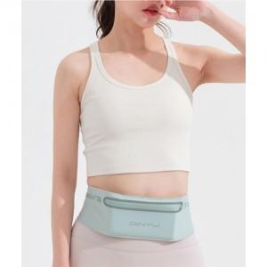

【상세/제작정보】

【인쇄/포장옵션】 | 실크 / 포장불가능

【공급단가】 | 수량 | 50~ | 100~ | 500~ | 1,000~ | 2,000~
*VAT별도 | 단가 | 8,250원 | 8,110원 | 7,920원 | 7,720원 | 7,590원

【상품 URL】 | http://www.easy1.co.kr/src/goods_detail.php?gdno=27858

